Hoja1
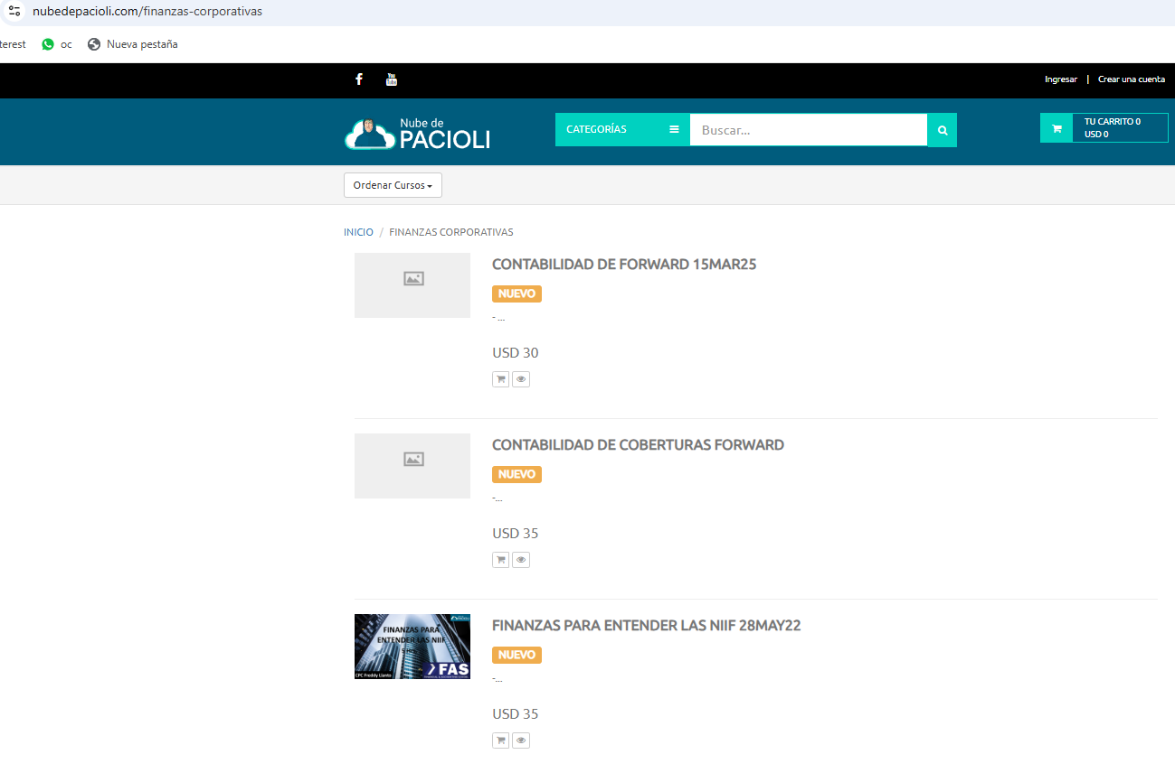

USD20
VER ESTE VIDEO POR 6 MESES
HOJA DE CALCULO

